상품제안서
에나멜 병따개, 금속 오프너, 디자인 병따개 | 상품코드: F28076

 |  |  |  |  |  |  | 02-412-0044 | www.easy1.co.kr
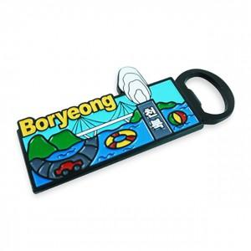

【상세/제작정보】

【인쇄/포장옵션】 | / 포장불가능

【공급단가】 | 수량 | 500~ | 1,000~ | 3,000~ | 5,000~ | 10,000~
*VAT별도 | 단가 | 4,800원 | 4,720원 | 4,600원 | 4,520원 | 4,400원

【상품 URL】 | http://www.easy1.co.kr/src/goods_detail.php?gdno=28076

